Poznámky
Sloupec A: ID každého respondenta, jedinečný identifikátor pro každou odpověď v databázi. Při výběru různých porovnávaných se může stát, že jedno ID spadne do více skupin.
Sloupec B: Počet zazimovaných včelstev u respondenta (včelaře). Zpravidla je to číslo, které i vyjadřuje velikost jeho hospodářství, takže čím více včelstev, tím větší včelař.
Sloupec C: Počet včelstev, které danému respondentovi uhynula.
Slupec D: Vybraná skupina respondentů - vyberu dle nějakých kritérií.
Cílem je porovnat ztráty včelstev mezi vybranými skupinami.
Je potřeba zohlednit variabilitu samplů mezi skupinami i velikost jednotlivých hospodářství, resp. celkové počty včelstev, o kterých reportuji. Což je trochu bludný kruh: filtruju dle včelaře, ale měřím na včelstvech, které mi říkají čím víc neb míň je daná metoda účinná. Jsou to trochu provázané děje - je předpoklad, že velkovčelaře bude mít své postupy promakanější, a proto jeho výsledek bude reprezentativnější.

Toto je příklad porovnání, které bych chtěl být s novým skriptem udělat:
Chci vyselektovat specifické skupiny repondentů a pak porovnat, jaké měli ztráty. Tento ilustrační obrázek porovnává metody léčení včelstev.
Celý text článku pro včelaře je zde: https://colosscz.webnode.cz/rocnik-2015-16/
n= počet repondentů
k= procenta z celku respondentů

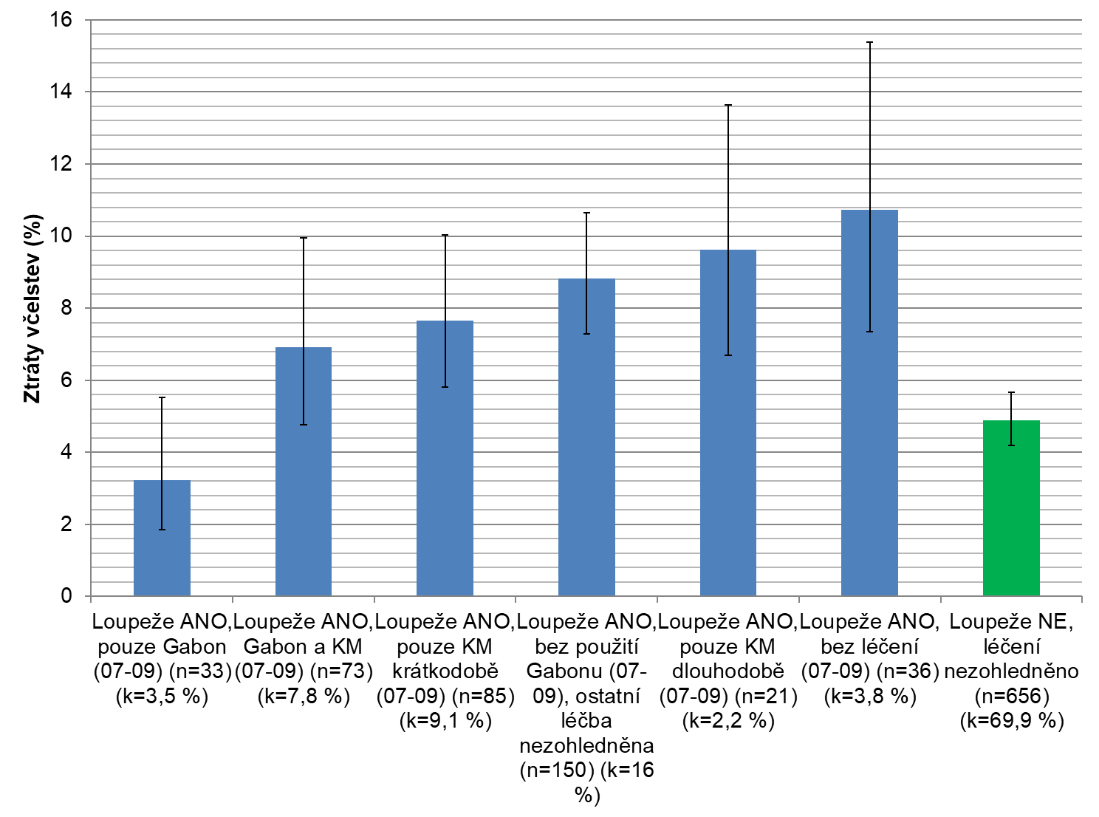

Letní ošetření a vliv loupeží
Letní a podletní loupeže mezi včelstvy na stanovištích jsou pro včelstva bezpochyby nebezpečné. Málokdy je možné včelám zabránit, aby vylupovaly sousedova včelstva, pokud soused není ochoten si přiznat, že dělá nějakou chovatelskou chybu nebo že jsou jeho včelstva silně oslabena nějakou chorobou, například varroózou. V takovém případě musíme svá včelstva ochránit před možnou reinvazí roztočů z okolních včelstev a toho lze docílit různými způsoby léčení včelstev. Přípravků je na trhu již celá řada, v analýze výsledků z dotazníku jsme se však zaměřili na nejčastěji používaný Gabon (bez ohledu na účinnou látku) a odpařovače kyseliny mravenčí v období od července do září. Z grafu č. 7 můžeme vyčíst, že včelaři, kteří pozorovali loupeže mezi včelstvy a současně použili Gabon, měli ztráty nižší než včelaři, kteří sice loupežení mezi včelstvy pozorovali, avšak žádné léčebné ošetření neaplikovali. Současně měli ztráty srovnatelné s těmi, kteří loupeže mezi včelstvy nepozorovali vůbec. Ostatní kombinace léčení sice neměly signifikantní vliv na snížení ztrát včelstev v porovnání s těmi, co nepoužili žádné letní ošetření, nicméně je vidět jistý trend vedoucí ke snížení ztrát pokud byla aplikována kyselina mravenčí, Gabon či jejich kombinace. Zároveň se ukazuje, že je spolehlivější použít k ošetření včelstev Gabon, tedy přípravek na syntetické bázi, než odpařovače s kyselinou mravenčí, jejíž účinnost závisí na rozdíl od Gabonu na způsobu aplikace, zkušenostech včelaře, typu úlu, počasí a mnoha dalších faktorech. U nás dostupnými dlouhodobými přípravky na přírodní bázi jsou Apiguard nebo Thymovar, v obou je účinná látka thymol, pro porovnání těchto přípravků s Gabony nemáme dostatek dat, protože jen 6 včelařů použilo v létě výhradně Apiguard nebo Thymovar a současně zaznamenali loupeže mezi včelstvy.
https://colosscz.webnode.cz/rocnik-2015-16/

